信用交易
融资融券市场交易数据统计（20220822）

标的证券 | 融资融券余额（亿元） | 融资余额（亿元） | 融券余额（亿元） | 融资买入额（亿元） | 融资融券规模变化（亿元） | 融资余额增幅(‰) | 融券余额增幅(%)
统计数据 | 16,411.18 | 15,319.87 | 1,091.31 | 680.34 | 26.02 | 0.80 | 1.28
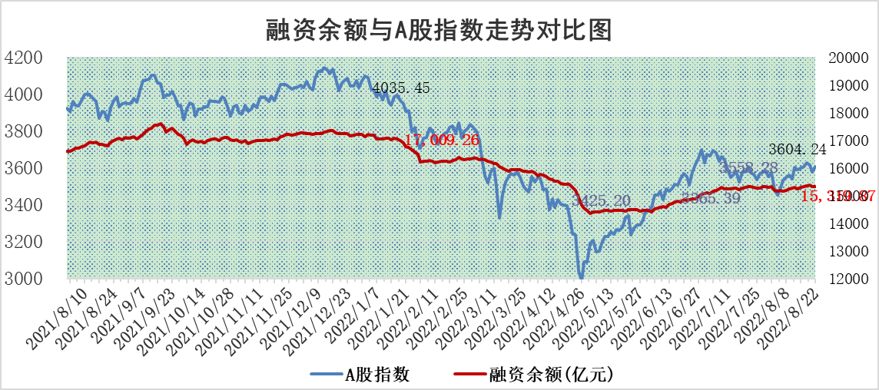

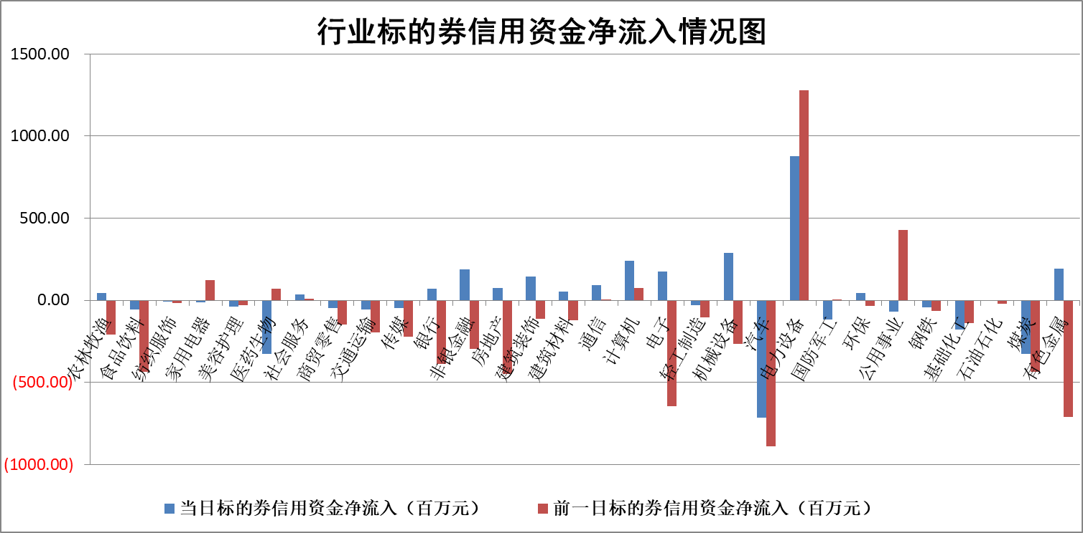

标的基金代码 | 标的基金简称 | 融资余额/市值(%) | 融资余额增幅(%) | 融资买入额/成交金额(%) | （融资余额净增额-融券余额净增额）/市值(‱) | 融券余额降幅(%) | ABS[（融资余额净增额-融券余额净增额）/市值净增额-1](%)
159902 | 华夏中小板ETF | 1.60 | -0.58 | 0.02 | -7.81 | -12.99 | 105.41
159915 | 易方达创业板ETF | 1.27 | 3.08 | 105154.84 | 2.38 | -2.27 | 98.60
159919 | 嘉实沪深300ETF | 5.18 | -0.14 | 0.29 | -1.01 | -2.56 | 101.47
159920 | 华夏恒生ETF | 110.05 | 0.12 | 44.55 | 12.98 | -0.27 | 52.57
159922 | 嘉实中证500ETF | 0.70 | -35.82 | 32.91 | -58.61 | -1.44 | 149.52
159925 | 南方沪深300ETF | 0.02 | -3.91 | 0.02 | -0.07 | 0.00 | 100.11
159928 | 消费ETF | 0.83 | -1.86 | 2.07 | -1.69 | -1.64 | 103.59
159934 | 易方达黄金ETF | 459.91 | -0.22 | 21.71 | -102.57 | 0.00 | 281.15
159939 | 全指信息技术ETF | 0.63 | 0.14 | 152.61 | 0.09 | 0.00 | 99.83
159940 | 全指金融地产ETF | 0.33 | -0.07 | 0.00 | -0.02 | 0.00 | 99.79
159995 | 半导体芯片ETF | 1.78 | 0.35 | 173.32 | 0.66 | 0.14 | 97.27
159997 | 天弘中证电子ETF | 2.67 | -0.08 | 7.16 | 1.06 | 13.04 | 98.62
159998 | 天弘中证计算机主题ETF | 0.16 | 17.92 | 0.04 | 2.43 | 0.00 | 95.19
510050 | 华夏上证50ETF | 11.15 | -0.44 | 237.36 | -3.84 | 7.94 | 91.23
510180 | 华安上证180ETF | 0.47 | -0.68 | 1.65 | -0.33 | -0.97 | 100.69
510880 | 华泰柏瑞红利ETF | 0.15 | -3.07 | 0.15 | -1.79 | -47.14 | 78.47
510900 | 易方达恒生H股ETF | 149.83 | 0.00 | 18.18 | -0.67 | 0.00 | 101.32
511010 | 5年期国债ETF | 0.00 | 0.00 | 0.00 | 0.00 | 0.00 | 100.00
511380 | 可转债及可交换债券ETF | 38.90 | 0.23 | 1.42 | 8.92 | 0.00 | 79.51
512000 | 全指证券ETF | 6.77 | 0.19 | 25.54 | 0.87 | -0.97 | 98.35
512010 | 沪深300医药卫生ETF | 5.13 | -1.20 | 40.69 | -6.81 | -3.37 | 116.84
512070 | 沪深300非银ETF | 2.89 | 0.89 | 21.83 | 2.69 | 1.28 | 88.86
512400 | 南方中证申万有色金属ETF | 1.09 | 8.78 | 1.70 | 2.79 | -8.46 | 98.98
512580 | 广发中证环保产业ETF | 0.85 | 81.14 | 2.10 | 37.87 | -0.62 | 1.84
512660 | 国泰中证军工ETF | 2.35 | -3.05 | 20.20 | -9.01 | -3.23 | 1.20
512800 | 华宝中证银行ETF | 12.66 | 0.44 | 2.94 | 4.56 | -12.28 | 109.74
512980 | 广发中证传媒ETF | 1.53 | 2.50 | 128.14 | 3.70 | -1.47 | 97.46
515030 | 华夏中证新能源汽车ETF | 1.35 | -7.51 | 43.02 | -14.31 | -20.47 | 105.35
515050 | 华夏中证5G通信主题ETF | 1.36 | 0.47 | 83.31 | 0.58 | -1.03 | 99.11
515070 | 华夏中证人工智能ETF | 1.20 | -0.64 | 0.18 | -0.78 | 0.00 | 101.25
标的股票比较指标 |  | 融资余额/流通A股市值(%) | 融资余额增幅(%) | 融资买入额/成交金额(%) | （融资余额净增额-融券余额净增额）/流通A股市值(‱) | 融券余额降幅(%) | ABS[（融资余额净增额-融券余额净增额）/流通A股市值净增额-1](%)
前十名标的个股 |  | 绿庭投资 | 东旭蓝天 | 龙溪股份 | 杭萧钢构 | 恒泰艾普 | 天通股份
 |  | 西水股份 | 苏美达 | 大连港 | 北纬科技 | 广西广电 | 北京君正
 |  | 仁东控股 | 智光电气 | 中国银行 | 步科股份 | 谱尼测试 | 瑞丰新材
 |  | 数码科技 | 大地熊 | 双塔食品 | 智光电气 | 安妮股份 | 益生股份
 |  | 中体产业 | 凯盛科技 | 万德斯 | 凯盛科技 | 杭萧钢构 | 全志科技
 |  | 海兰信 | 长城汽车 | 光大银行 | 沧州大化 | 三川智慧 | 海联金汇
 |  | 全柴动力 | 步科股份 | 华神科技 | 宜安科技 | 渤海轮渡 | 首航高科
 |  | 尖峰集团 | 上海能源 | 东信和平 | 东旭蓝天 | 时代出版 | 华脉科技
 |  | 亚通股份 | 仲景食品 | 中国宝安 | 仲景食品 | 海南瑞泽 | 国盾量子
 |  | 蒙草生态 | 沧州大化 | 康欣新材 | 中国宝安 | 康欣新材 | 国风塑业
后十名标的个股 |  | 广田集团 | 朗特智能 | 中元股份 | 太阳能 | 大众交通 | 龙溪股份
 |  | 延安必康 | 欧陆通 | 兴业证券 | 有方科技 | 东江环保 | 贵航股份
 |  | 曙光股份 | 新奥股份 | 中材国际 | 润达医疗 | 号百控股 | 超声电子
 |  | 龙净环保 | 顾家家居 | 广田集团 | 华峰超纤 | 宁波海运 | 中国宝安
 |  | 中嘉博创 | 卫星石化 | 延安必康 | 朗特智能 | 冠农股份 | 通富微电
 |  | 泰禾集团 | 华电国际 | 曙光股份 | 东方日升 | 杭电股份 | 南玻A
 |  | 苏宁易购 | 润达医疗 | 龙净环保 | 苏州固锝 | 中视传媒 | 中炬高新
 |  | 中信国安 | 太阳能 | 中嘉博创 | 东华科技 | 东风科技 | 永安行
 |  | 台海核电 | 恺英网络 | 泰禾集团 | 欧陆通 | 中核科技 | 新集能源
 |  | 当代文体 | 清溢光电 | 苏宁易购 | 恺英网络 | 棕榈股份 | 瀚川智能
说明：1.以上普通交易数据和信用交易数据皆以交易日收盘后数据为基准；2.上述标的证券总数据只计算标的证券市场总数据，不包括从标的证券中调出去标的证券数据，所以与交易所公布的总值略有不同； 3.上述行业采用申万一级行业分类；4.以上标的基金和标的个股中比较的6个指标值中：前5个（从左至右）为正向指标，值越大排名越靠前；第6个为逆向指标，值越小，排名越靠前；5.第6个指标中ABS[]表示求绝对值，其主要用于考量信用资金相对净流入对股价相对净变化的贡献程度；6.数据来源：wind，交易所。

